10办理流程
表10
 | 办理流程示意图
 | 办理流程图常用符号表 |  |  | 办理流程图样本见图
 | 符号名称 | 图示 | 含义及使用方法 | 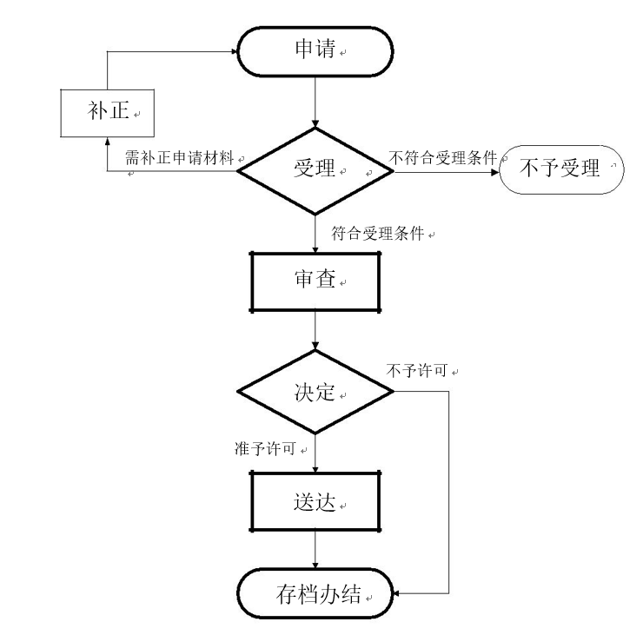
 | 椭圆形跑道框 |  | 表示流程的“开始”或“结束”
 | 加黑菱形框 |  | 表示工作中有业务分支流向，形成流程分支。
 | 菱形框 |  | 表示工作中辅助环节业务流程分支。
 | 加黑方形框 |  | 表示各种主要处理功能。
 | 方形框 |  | 表示各种辅助处理功能。
 | 实心流线 |  | 表示数据流或控制流，代表流程进展的方向及两相邻环节之间的关系。

